ČASŤ 1. POLEP VOZIDIEL
Operatívny leasing motorových vozidiel |  |  |  |  |  | Príloha č. 1

B1 - Špecifikácia motorových vozidiel

 | Komponent na zapracovanie do splátky za prenájom Časť 1.

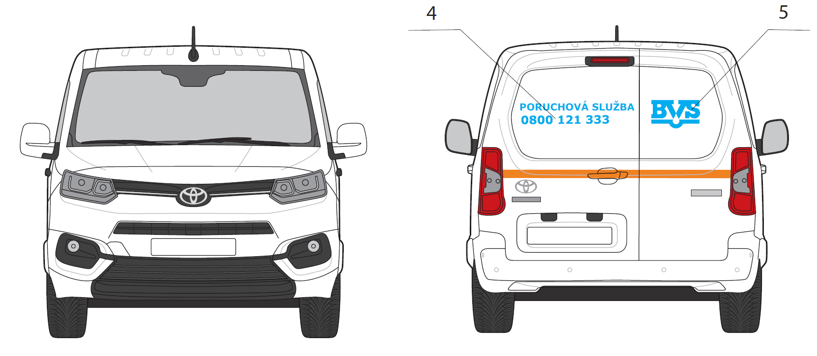
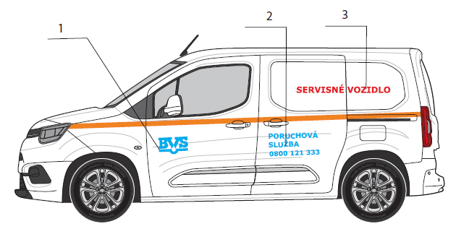
POZICIA/KAT. VOZ | ZÁKLADNÝ POPIS | REALIZACIA |  |  | POCET NA VOZIDLO
 |  | Rozmer A [cm] | Rozmer B [cm] | PLOCHA [m2]
DAM A
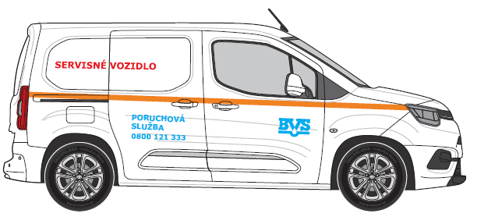
1 | LOGO BVS | 30 | 17 | 0.051 | 2
2 | Poruchova Sluzba + Tel.cislo | 50 | 26 | 0.130 | 2
3 | Zásahové vozidlo | 95 | 9 | 0.086 | 2
4 | LOGO BVS | 30 | 17 | 0.051 | 1
5 | Poruchova Sluzba + Tel.cislo | 70 | 15 | 0.105 | 1
6 | Reflexny pas | 9.6 | 5 | 0.005 | 1

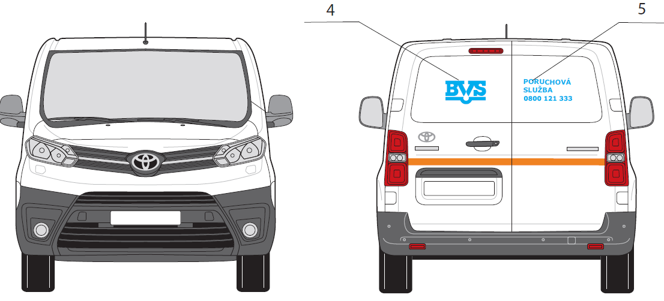
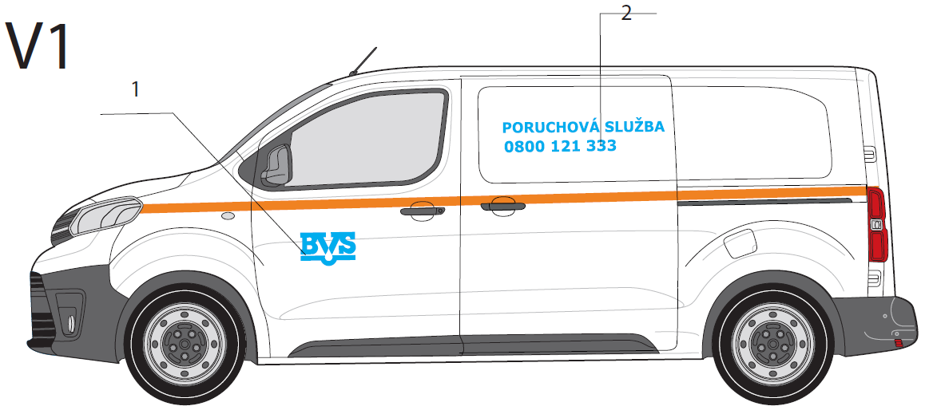
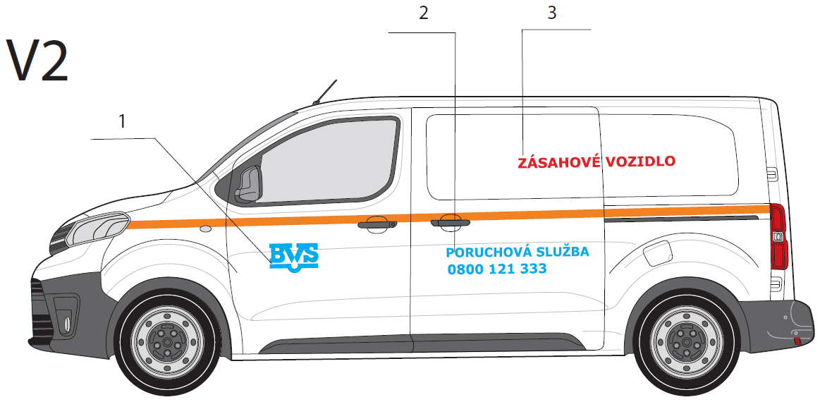
POZICIA/KAT. VOZ | ZÁKLADNÝ POPIS | REALIZACIA |  |  | POCET NA VOZIDLO
 |  | Rozmer A [cm] | Rozmer B [cm] | PLOCHA [m2]
DAS A
1 | LOGO BVS | 30 | 17 | 0.051 | 2
2 | Poruchova Sluzba + Tel.cislo | 90 | 20 | 0.180 | 2
3 | Zásahové vozidlo | 100 | 10 | 0.100 | 2
4 | LOGO BVS | 30 | 17 | 0.051 | 1
5 | Poruchova Sluzba + Tel.cislo | 36 | 18 | 0.065 | 1
6 | Reflexny pas | 9.6 | 5 | 0.005 | 1

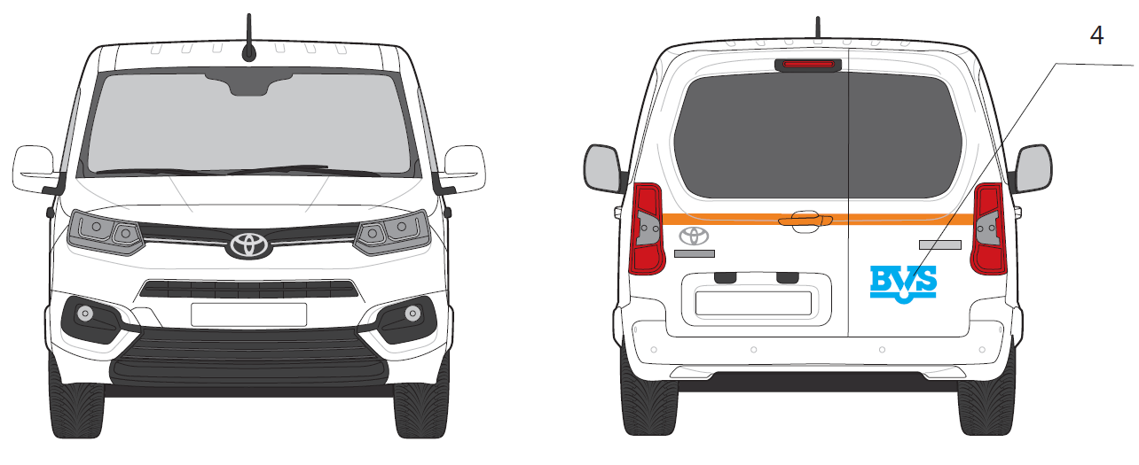
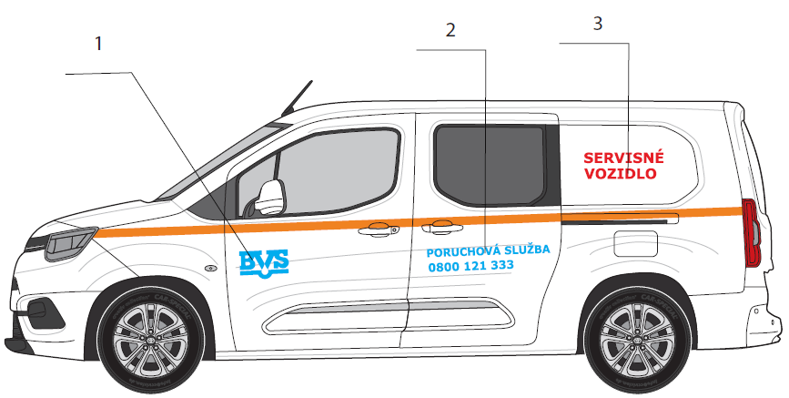
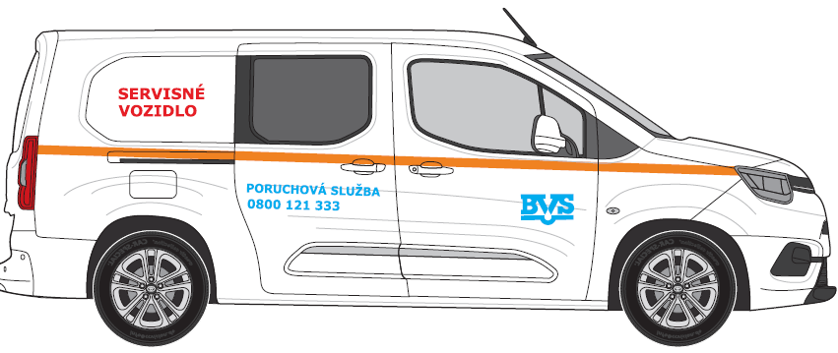
POZICIA/KAT. VOZ | ZÁKLADNÝ POPIS | REALIZACIA |  |  | POCET NA VOZIDLO
 |  | Rozmer A [cm] | Rozmer B [cm] | PLOCHA [m2]
DAM B5
1 | LOGO BVS | 30 | 17 | 0.051 | 2
2 | Poruchova Sluzba + Tel.cislo | 75 | 18 | 0.135 | 2
3 | Zásahové vozidlo | 50 | 19 | 0.095 | 2
4 | LOGO BVS | 30 | 17 | 0.051 | 1
5 | Reflexny pas | 9.6 | 5 | 0.005 | 1
6 | Solárne fólie |  |  |  | 1

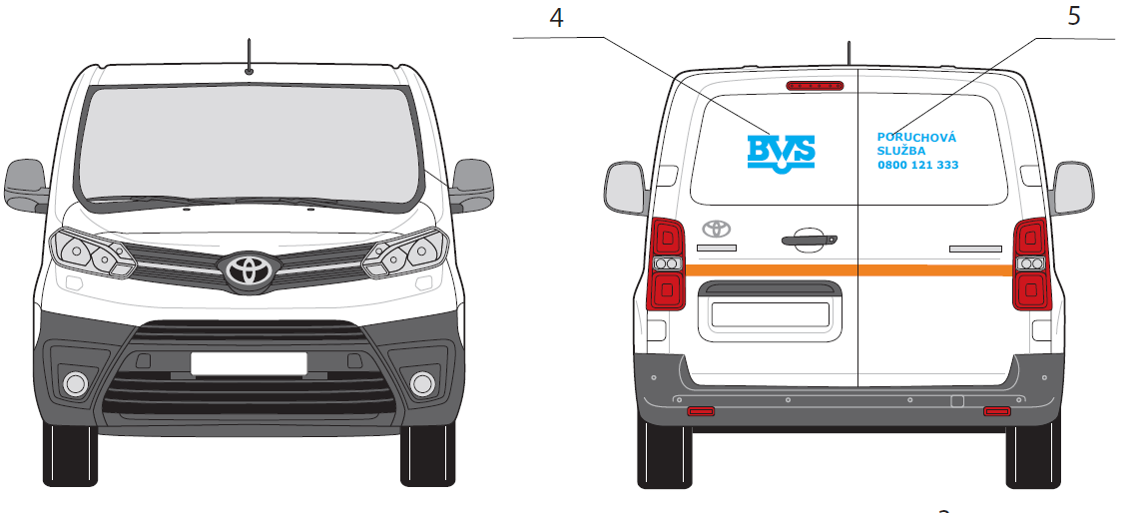
POZICIA/KAT. VOZ | ZÁKLADNÝ POPIS | REALIZACIA |  |  | POCET NA VOZIDLO
 |  | Rozmer A [cm] | Rozmer B [cm] | PLOCHA [m2]
DAS A6
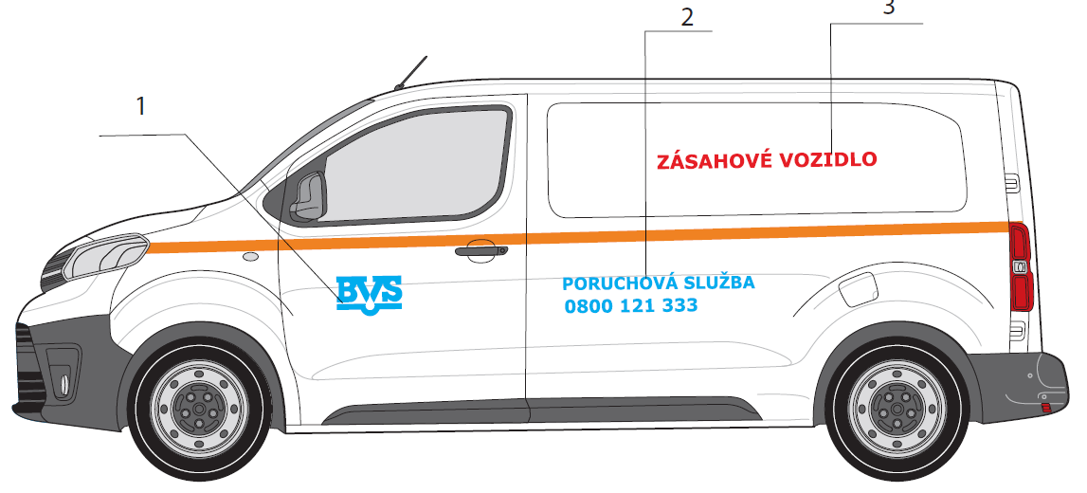
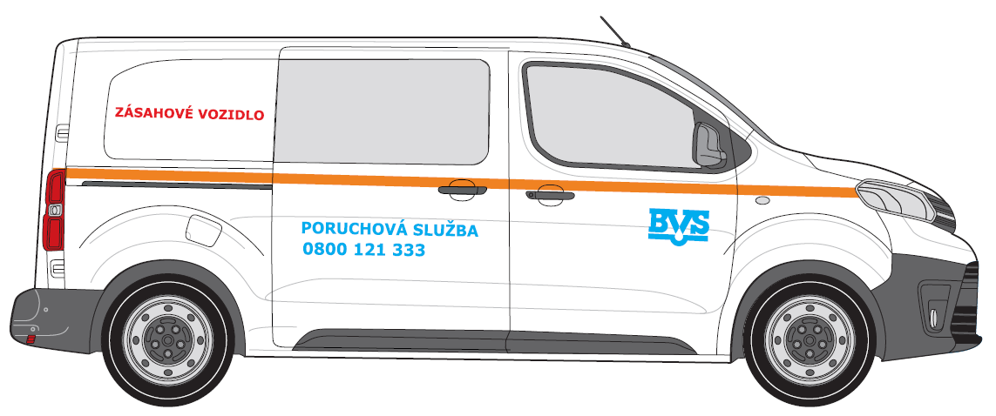
1 | LOGO BVS | 30 | 17 | 0.051 | 2
2 | Poruchova Sluzba + Tel.cislo | 90 | 20 | 0.180 | 2
3 | Zásahové vozidlo | 100 | 10 | 0.100 | 1
4 | Zásahové vozidlo | 75 | 9 | 0.068 | 1
5 | LOGO BVS | 30 | 17 | 0.051 | 1
6 | Poruchova Sluzba + Tel.cislo | 36 | 18 | 0.065 | 1
7 | Reflexny pas | 9.6 | 5 | 0.005 | 1
8 | Solárne fólie |  |  |  | 1

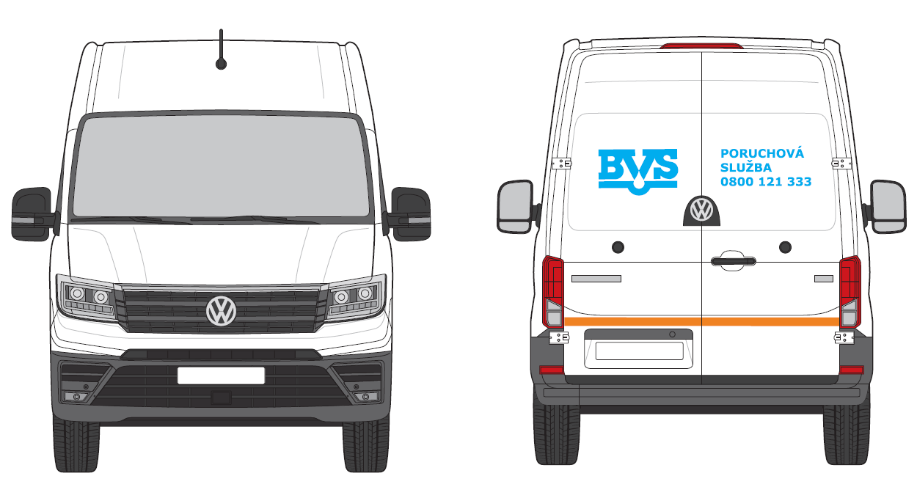
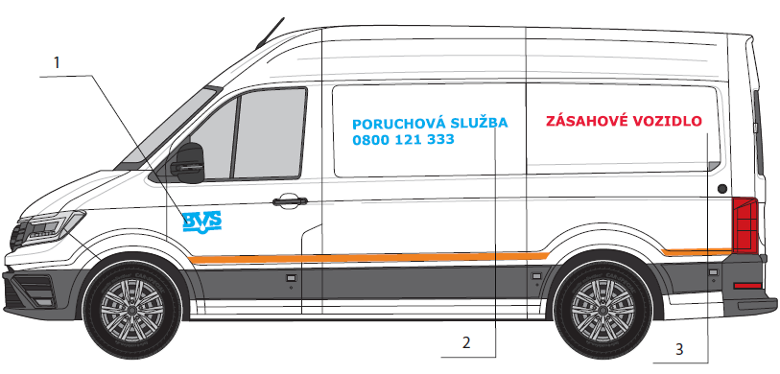
POZICIA/KAT. VOZ | ZÁKLADNÝ POPIS | REALIZACIA |  |  | POCET NA VOZIDLO
 |  | Rozmer A [cm] | Rozmer B [cm] | PLOCHA [m2]
DAS B
1 | LOGO BVS | 30 | 17 | 0.051 | 2
2 | Poruchova Sluzba + Tel.cislo | 120 | 29 | 0.348 | 2
3 | Zásahové vozidlo | 120 | 11 | 0.132 | 2
4 | LOGO BVS | 48 | 28 | 0.134 | 1
5 | Poruchova Sluzba + Tel.cislo | 51 | 24 | 0.122 | 1
6 | Reflexny pas | 14 | 5 | 0.007 | 1

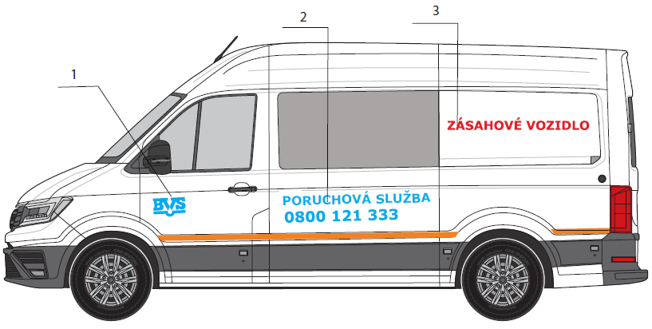
POZICIA/KAT. VOZ | ZÁKLADNÝ POPIS | REALIZACIA |  |  | POCET NA VOZIDLO
 |  | Rozmer A [cm] | Rozmer B [cm] | PLOCHA [m2]
DAS B6
1 | LOGO BVS | 30 | 17 | 0.051 | 2
2 | Poruchova Sluzba + Tel.cislo | 120 | 29 | 0.348 | 2
3 | Zásahové vozidlo | 120 | 11 | 0.132 | 2
4 | LOGO BVS | 48 | 28 | 0.134 | 1
5 | Poruchova Sluzba + Tel.cislo | 51 | 24 | 0.122 | 1
6 | Reflexny pas | 14 | 5 | 0.007 | 1
7 | Solárne fólie |  |  |  | 1

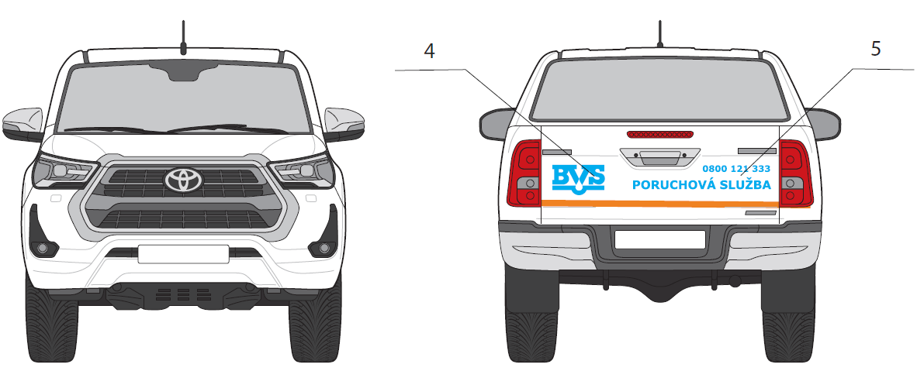
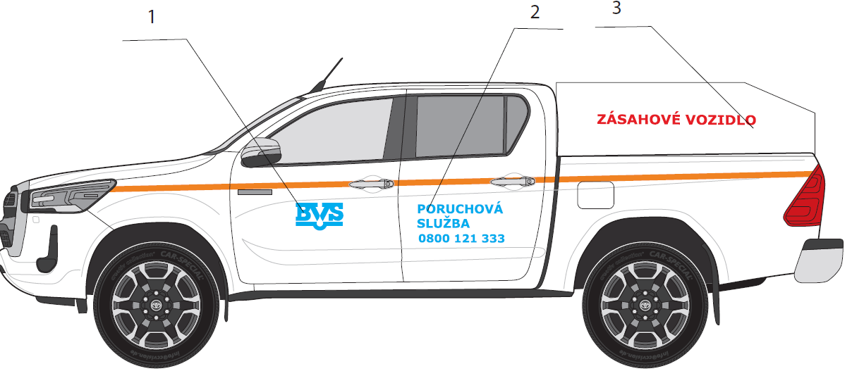
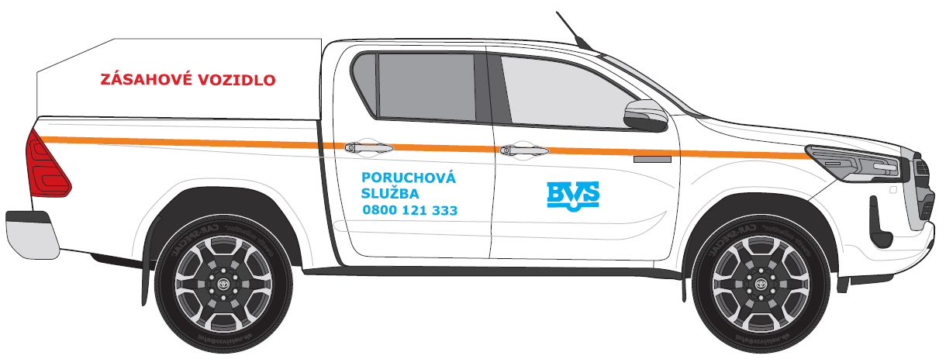
POZICIA/KAT. VOZ | ZÁKLADNÝ POPIS | REALIZACIA |  |  | POCET NA VOZIDLO
 |  | Rozmer A [cm] | Rozmer B [cm] | PLOCHA [m2]
NAT
1 | LOGO BVS | 30 | 17 | 0.051 | 2
2 | Poruchova Sluzba + Tel.cislo | 50 | 27 | 0.135 | 2
3 | Zásahové vozidlo | 100 | 10 | 0.100 | 2
4 | LOGO BVS | 30 | 17 | 0.051 | 1
5 | Poruchova Sluzba + Tel.cislo | 80 | 14 | 0.112 | 1
6 | Reflexny pas | 11.6 | 5 | 0.006 | 1
7 | Solárne fólie |  |  |  | 1

POZICIA/KAT. VOZ | ZÁKLADNÝ POPIS | REALIZACIA |  |  | POCET NA VOZIDLO
 |  | Rozmer A [cm] | Rozmer B [cm] | PLOCHA [m2]
OAS ver 1
1 | LOGO BVS + Poruchova Sluzba + Tel.cislo | 30 | 17 | 0.051 | 2
2 | Reflexny pas | 11.6 | 5 | 0.006 | 1
3 | Solárne fólie |  |  |  | 1

POZICIA/KAT. VOZ | ZÁKLADNÝ POPIS | REALIZACIA |  |  | POCET NA VOZIDLO
 |  | Rozmer A [cm] | Rozmer B [cm] | PLOCHA [m2]
OAS ver 2
1 | LOGO BVS | 30 | 17 | 0.051 | 2
2 | Solárne fólie |  |  |  | 1

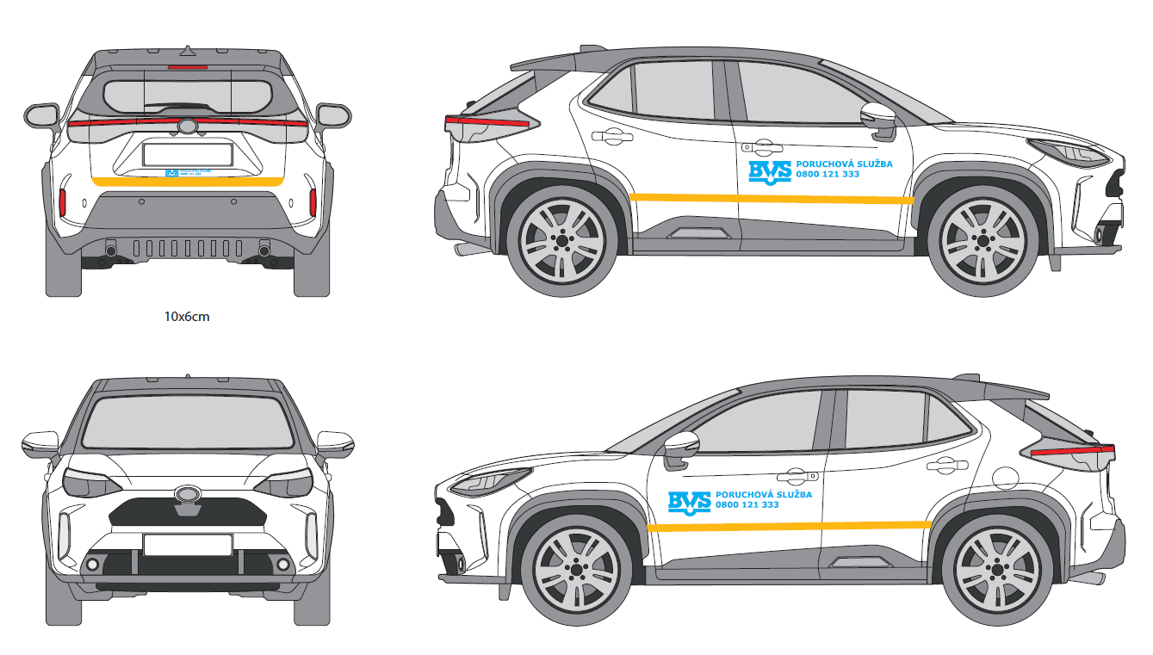
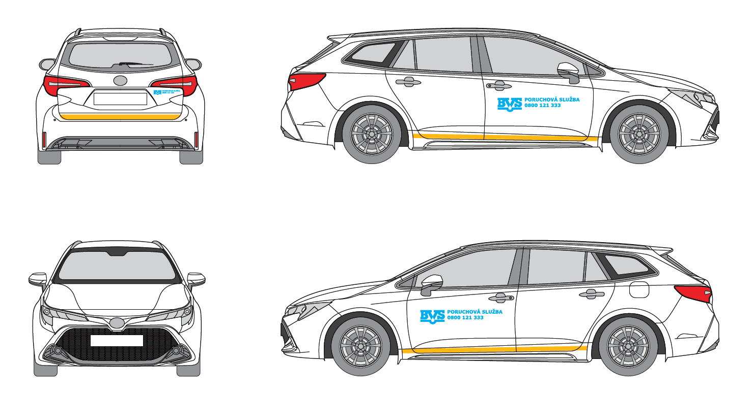
POZICIA/KAT. VOZ | ZÁKLADNÝ POPIS | REALIZACIA |  |  | POCET NA VOZIDLO
 |  | Rozmer A [cm] | Rozmer B [cm] | PLOCHA [m2]
OAM
1 | LOGO BVS + Poruchova Sluzba + Tel.cislo | 30 | 17 | 0.05 € | 2
2 | Reflexny pas | 11.6 | 5 | 0.01 € | 1
3 | Solárne fólie |  |  |  | 1

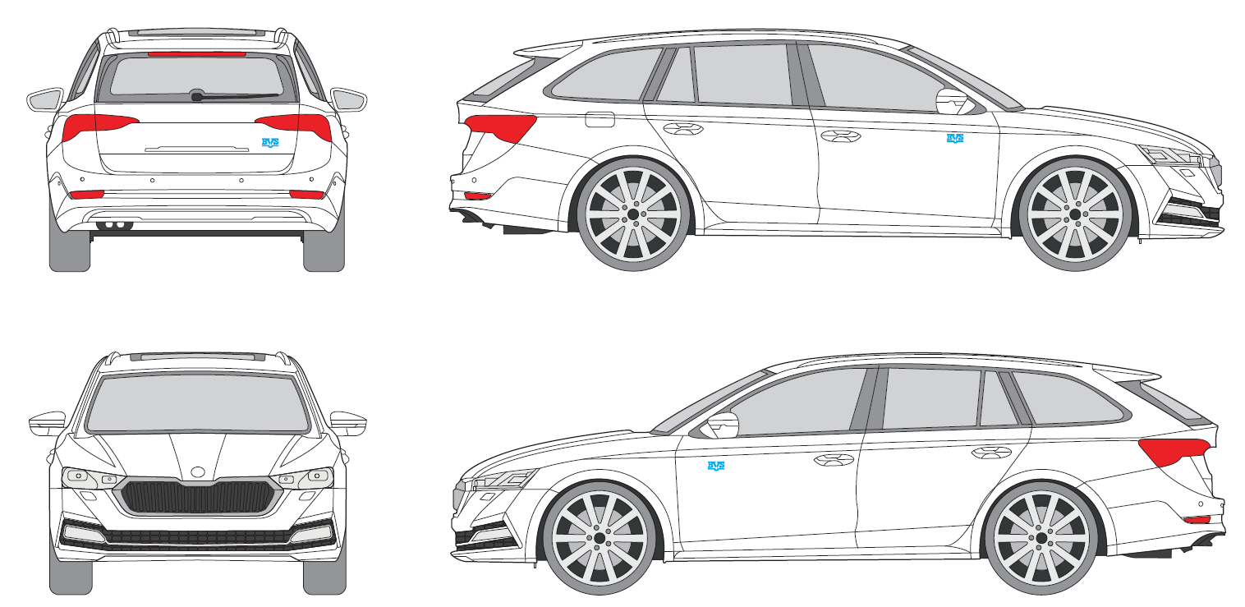
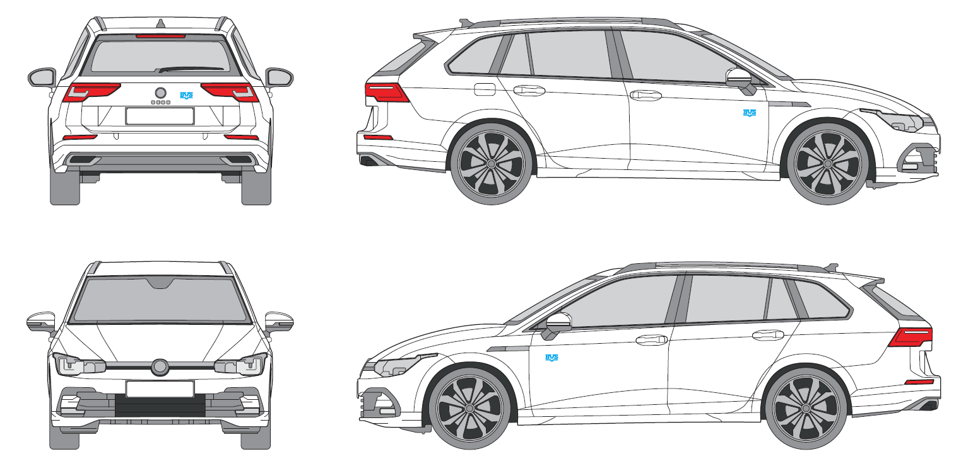
POZICIA/KAT. VOZ | ZÁKLADNÝ POPIS | REALIZACIA |  |  | POCET NA VOZIDLO
 |  | Rozmer A [cm] | Rozmer B [cm] | PLOCHA [m2]
OAR
1 | LOGO BVS | 30 | 17 | 0.05 € | 2
2 | Solárne fólie |  |  |  | 1

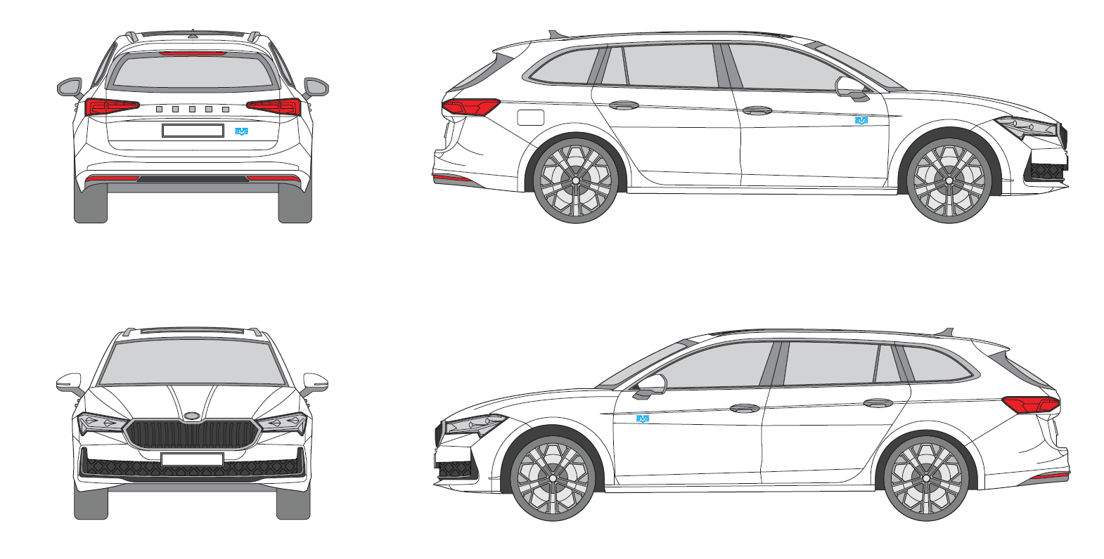
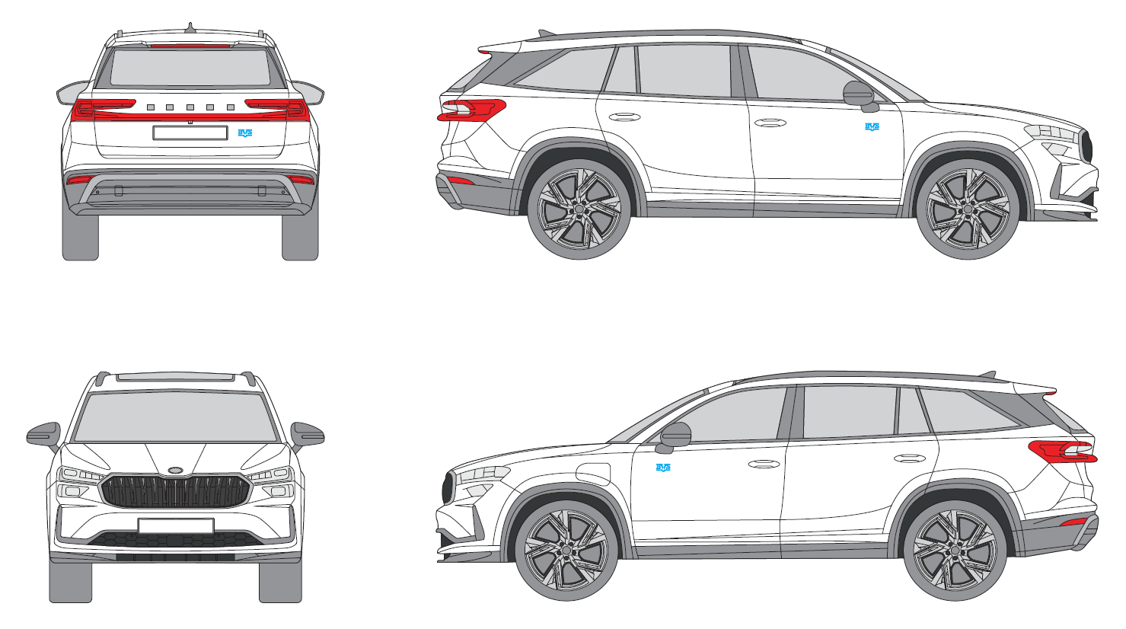
POZICIA/KAT. VOZ | ZÁKLADNÝ POPIS | REALIZACIA |  |  | POCET NA VOZIDLO
 |  | Rozmer A [cm] | Rozmer B [cm] | PLOCHA [m2]
OAP
1 | LOGO BVS | 30 | 17 | 0.05 € | 2
2 | Solárne fólie |  |  |  | 1

ČASŤ 2. MAJÁKY TYP
Operatívny leasing motorových vozidiel |  |  |  |  |  | Príloha č. 1

B1 - Špecifikácia motorových vozidiel

Komponent na zapracovanie do splátky za prenájom Časť 2.

POZICIA/KAT. VOZ | ZÁKLADNÝ POPIS

Všetky kategórie vozidiel
1 | Maják pozícia 1
2 | Maják pozícia 2
3 | Maják pozícia 3
4 | Maják pozícia 4
5 | Maják pozícia 5

Názorné zobrazenie komponentov:
Svetelná signalizácia BVS

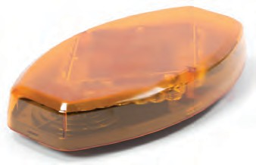
 | 1 | 2 |  | 3
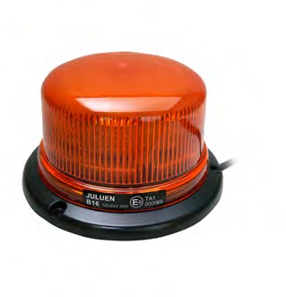

 | Výška 80 mm |  | Výška 128 mm |  | rozmer: 355 x 205 x 53mm

 | MAJÁKOVÉ RAMPY |  |  | Navádzacia alej s ovládačkou
4
5

dĺžka 492mm, 1020mm, 1092mm, voliteľná farba krytu
dĺžka 1103mm

Rozsah:
· dodávka a montáž vrátane vnútorných rozvodov elektroinštalácie s umiestnením ovládacích prvkov ľahko dostupných z miesta vodiča
Všeobecné požiadavky:
· výstražné svetlá musia byť homologizované podľa technických požiadaviek uvedených v § 19 odsek 1 vyhlášky č. 464/2009 Z.z.
· výstražné svetlá musia byť oranžovej farby
· výstražné svetlá musia byť s LED technológiou

ČASŤ 3. PRISLUŠENSTVO
Operatívny leasing motorových vozidiel Príloha č. 1

B1 - Špecifikácia motorových vozidiel

Komponent na zapracovanie do splátky za prenájom Časť 3.

p.č. | Vysvetlivky
1 | Kategória DAM – ľavá strana
2 | Kategória DAM – dvojitá podlaha
3 | Kategória DAS A pravá a ľavá strana
4 | Kategória DAS B – ľavá a pravá strana
5 | Kategória DAS B – ľavá strana
6 | Kategória DAS B – pravá strana
7 | Kategória DAS B – strešný nosič s rebríkom na zadných dverách
8 | Kategória DAS B 6 miestna verzia – pravá a ľavá strana
9 | Kategória DAS B 6 miestna verzia – pravá strana alebo deliaca stena
10 | Kategória DAS B 6 miestna verzia – ľavá strana
11 | Elektro-mech. Zeriav
12 | Ťažné zariadenie
13 | Vyhrievané sedadlá
14 | Solárne fólie od "B" stĺpika
15 | Ohranné poťahy sedadiel prerezuvzdorné
16 | Nezávisle kúrenie do kabíny a nákladného priestoru

 | VÝBAVY VOZIDIEL

 | 1. Kategória DAM – ľavá strana

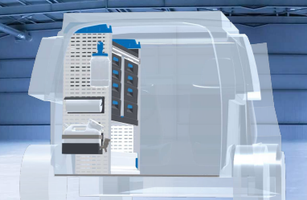

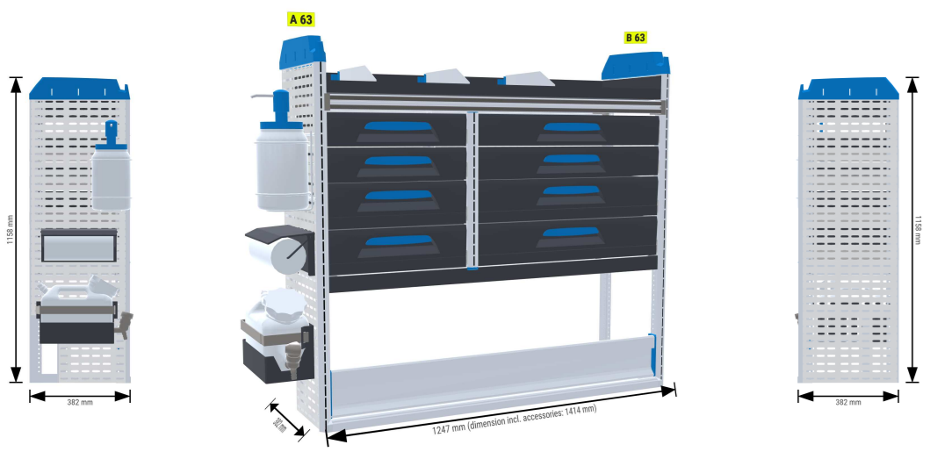

 | 2. Kategória DAM – dvojitá podlaha

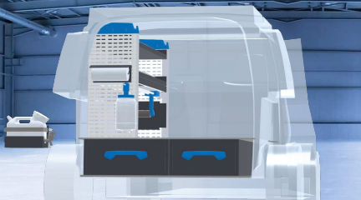

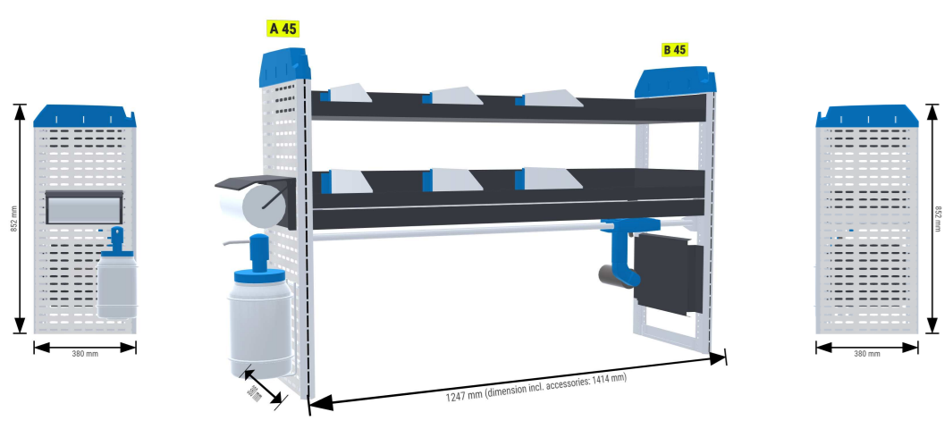

 | Bezpečnostná podlaha
 | Obloženie bokov automobilu
 | Dôležité !!!
 | Nevyhnutnou súčasťou regálovej zostavy je podlaha a obloženie ložného priestoru automobilu

 | 3. Kategória DAS A pravá a ľavá strana

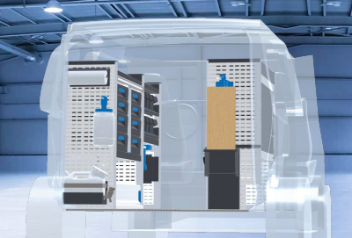

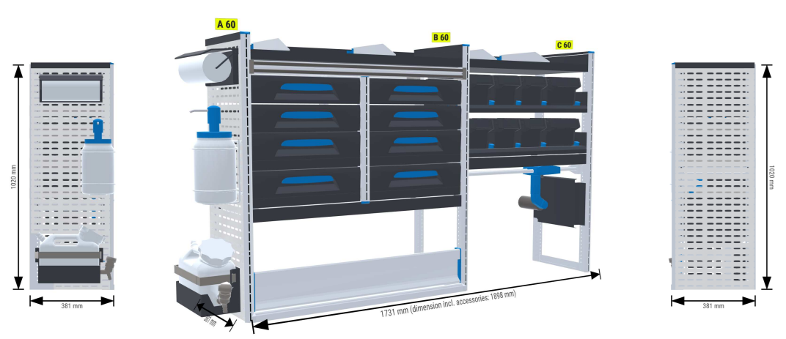

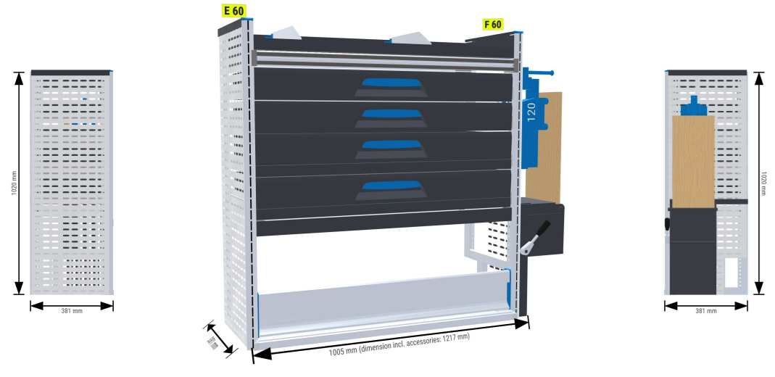

 | Bezpečnostná podlaha
 | Obloženie bokov automobilu
 | Dôležité !!!
 | Nevyhnutnou súčasťou regálovej zostavy je podlaha a obloženie ložného priestoru automobilu

 | 4. Kategória DAS B – ľavá a pravá strana

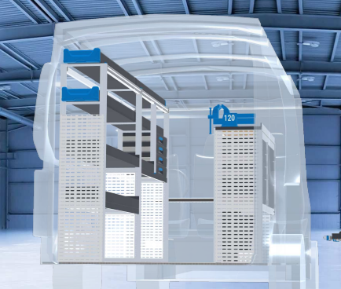

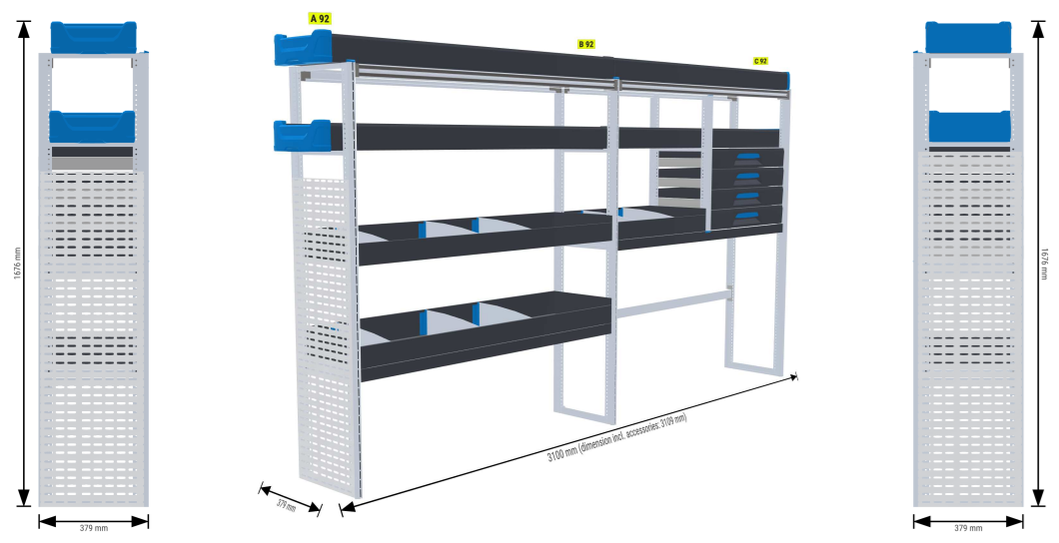

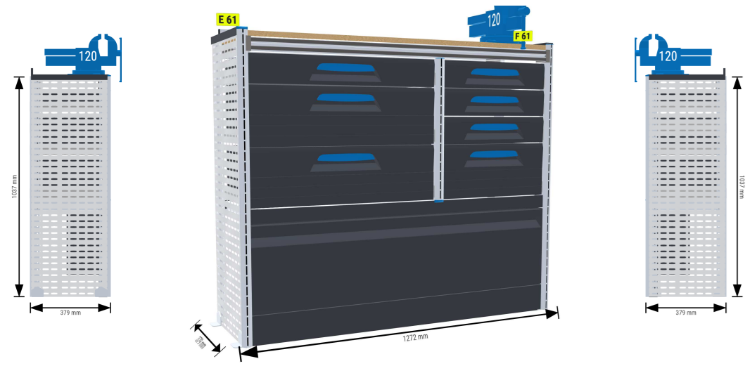

 | 5. Kategória DAS B – ľavá strana

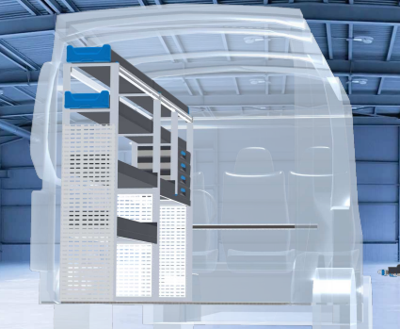

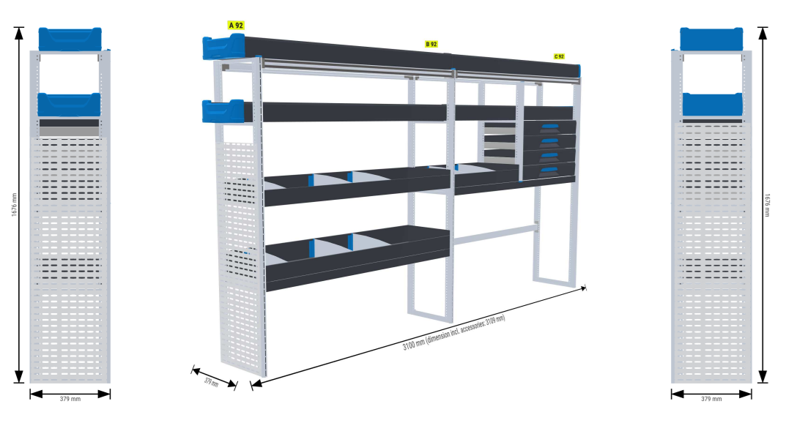

 | 6. Kategória DAS B – pravá strana
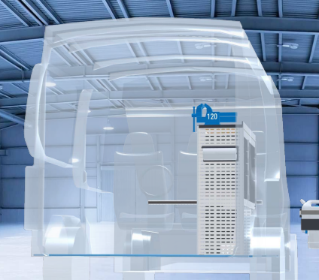

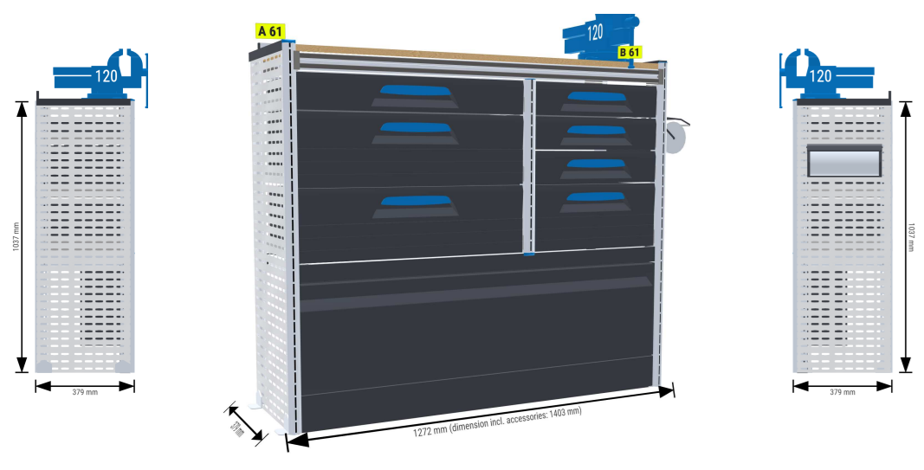

 | 7. Kategória DAS B – strešný nosič s rebríkom na zadných dverách

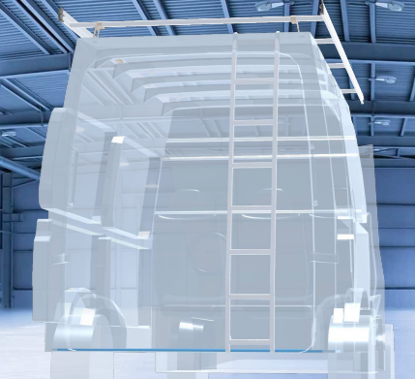

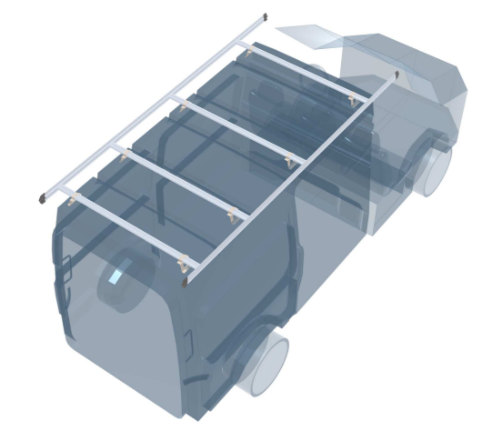

 | 8. Kategória DAS B 6 miestna verzia – pravá a ľavá strana

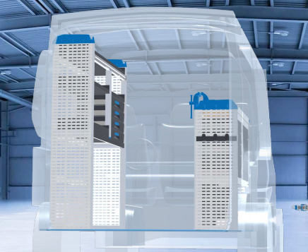

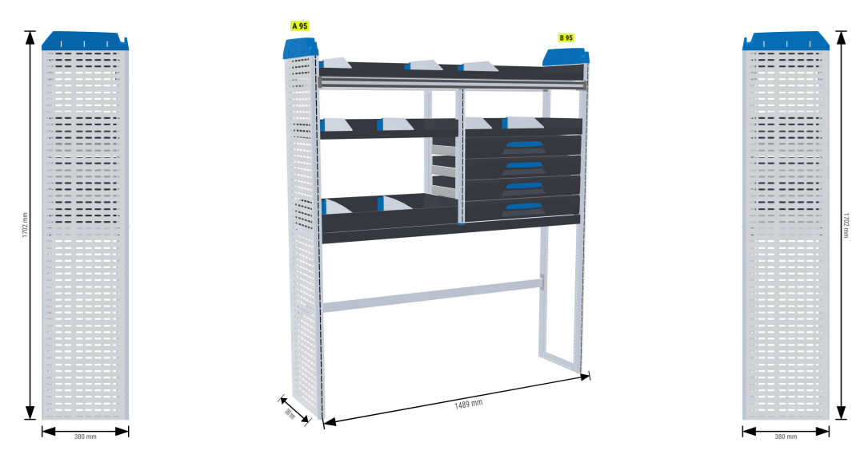

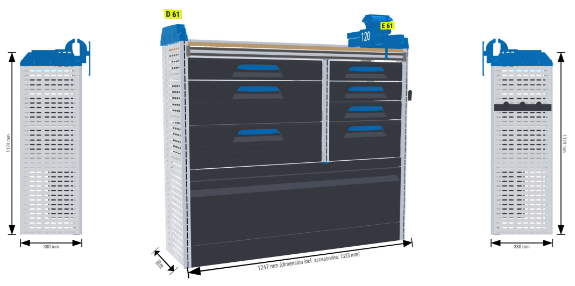

 | 9. Kategória DAS B 6 miestna verzia – pravá strana alebo deliaca stena
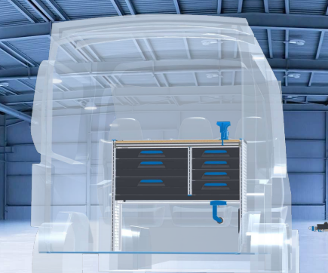

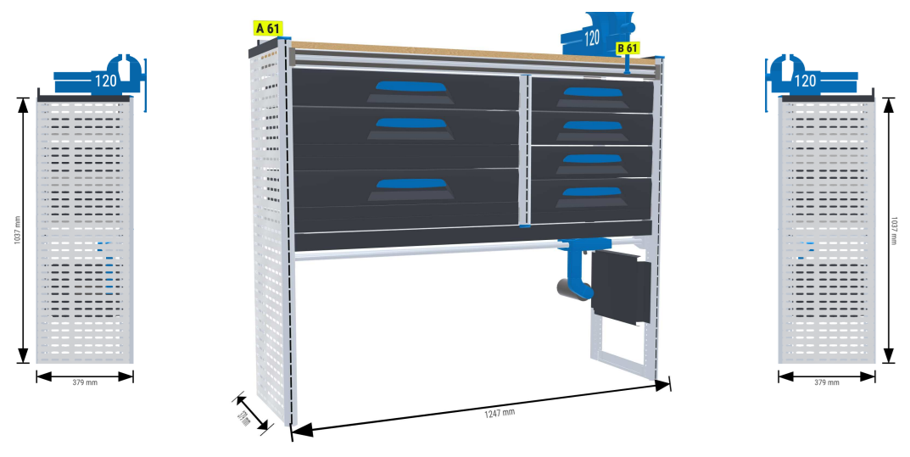

 | 10. Kategória DAS B 6 miestna verzia – ľavá strana

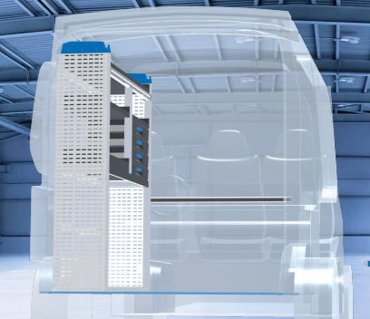

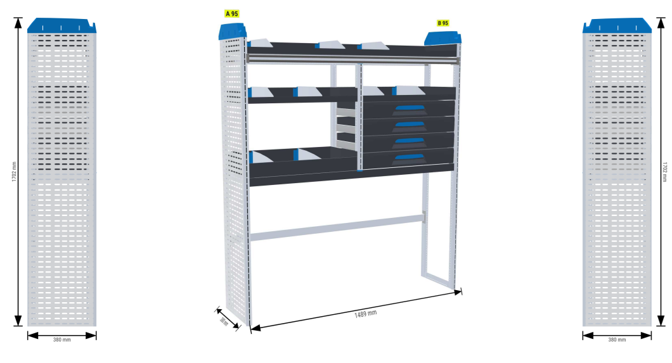

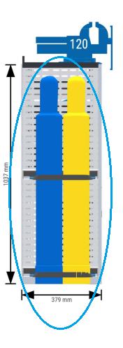


 | Bezpečnostná podlaha
 | Obloženie bokov automobilu
 | Dôležité !!!
 | Nevyhnutnou súčasťou regálovej zostavy je podlaha a obloženie ložného priestoru automobilu

